Erläut. zur Befüllung d. Felder
Damit eine durchgeführte QG-AN Sitzung korrekt im Monitoring erfasst werden kann, müssen die iTWO-Projektnummer und die iTWO-Vertragsnummer in der QG AN-Checkliste korrekt angegeben werden. Und Zudem muss das Datum der QG AN-Sitzung gepflegt werden.

Für die iTWO-Projektnummer klicken Sie in iTWO in der linken Baumstruktur ganz oben auf die Nummer und kopieren Sie die Schlüsselnummer (ggf. alphanumerisch) rechts im Eigenschaftenfenster.

 | iTWO

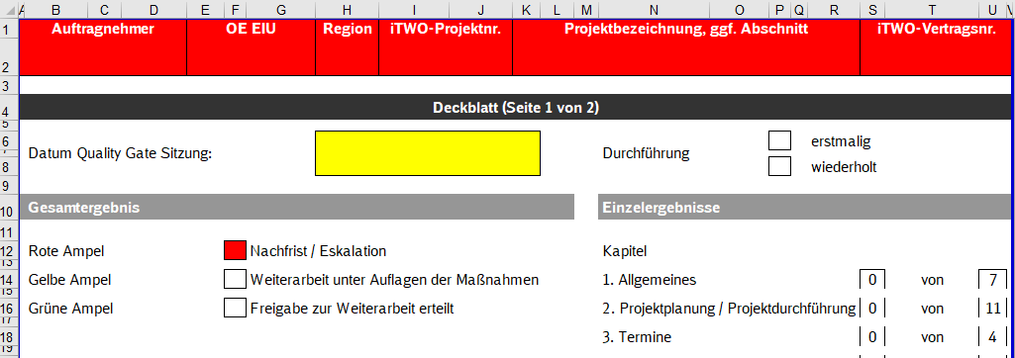

 | Checkliste

Für die iTWO-Vertragsnummer klicken Sie in iTWO in der linken Baumstruktur auf die Vergabeeinheit und kopieren Sie die Schlüsselnummer (ggf. alphanumerisch) rechts im Eigenschaftenfenster.
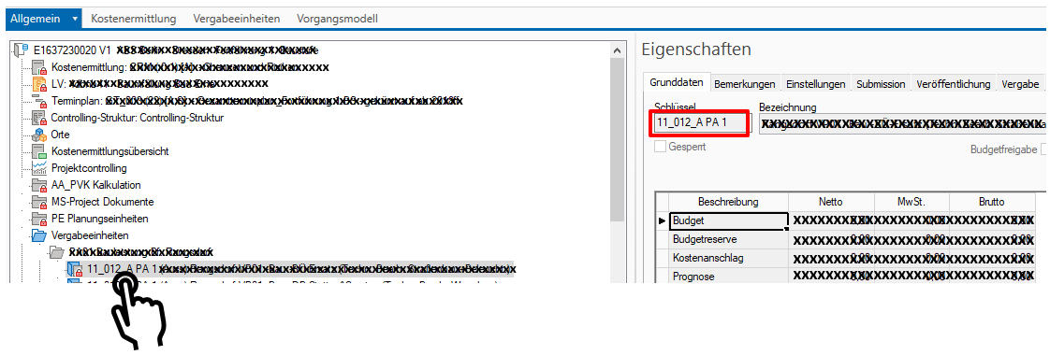

 | iTWO

Informationsblatt QG AN
